0591EP02
 |  | Matriz para Bloqueio de Fontes de Energia |  |  |  |  | Data | 2026-03-02
 |  |  |  |  |  |  | Revisão | Rev.03
 |  | Equipamento: 0591EP02 |  |  |  |  | Área | 592 - Espessamento
 |  |  |  |  |  |  | Página | 01
PROCEDIMENTOS PARA EFETIVAÇÃO DE BLOQUEIO DE FONTES DE ENERGIA |  |  |  |  |  | Engº Manut.: Raquel Cecílio Fonseca
Tipo, modelo do Equipamento ou Sistema onde será executado a atividade |  | O que bloquear |  |  | Como bloquear | Onde Bloquear |  | Como Desbloquear | FOTO DO EQUIPAMENTO BLOQUEADO
 | N° | TAG | Descrição | Tipo
Espessador 0591EP02 | 1 | 0591EP02M1 0591EP02M2 (Mecanisco acionamento Rake) | Gaveta Extraível. | E | 1. De posse da etiqueta de bloqueio devidamente preenchida identifique a gaveta. 2. Certifique que o equipamento não esteje operando. 3.Extrair a gaveta e chicote de comando. 4. Colocar o cadeado e etiqueta de bloqueio. 5. Fazer teste de acionamento local (executar da tarefa). 6. Comunicar o Bloqueio. | CCM da Área 591. Gaveta TAG 0591EP02 |  | 1. De posse da etiqueta de bloqueio devidamente preenchida identifique a gaveta. 2. Retirar o cadeado e a etiqueta de bloqueio. 3. Inserir a gaveta e chicote de comando. 4. Comunicar o desbloqueio. | 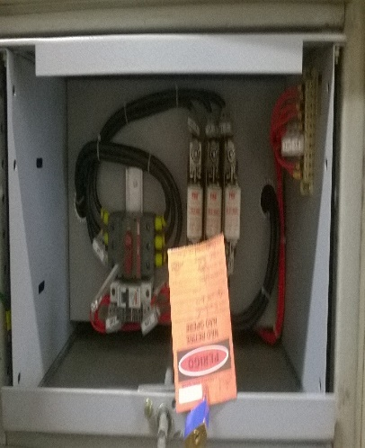
 | 2 | 0592BP02A (Bomba retomada de concentrado bacias 592) | Gaveta Extraível. |  |  | CCM da Área 537. Gaveta TAG 0592BP02A
 | 3 | 0592BP02R (Bomba retomada de concentrado bacias 592) | Gaveta Extraível. |  |  | CCM da Área 537. Gaveta TAG 0592BP02R
 | 4 | 0522BP03 (Bomba drenagem da repolpagem) | Gaveta Extraível. |  |  | CCM da Área 591. Gaveta TAG 0522BP03
 | 5 | 0591PP01A (Bomba de poço overflowl) | Gaveta Extraível. |  |  | CCM da Área 591. Gaveta TAG 0591PP01
 | 6 | 0591BP09 (Bomba de poço do túnel) | Gaveta Extraível. |  |  | CCM da Área 591. Gaveta TAG 0591BP09
Outras Providências necessárias para conclusão do bloqueio: |  |  |  |  | Outras Providências necessárias antes de religar o Equipamento:
Bloquear a gaveta com identificação de 0592EP01. A mesma alimenta um painel de comando para o motor de giro 0592EP01M1 e o motor de elevação 0592EP01M2.
TIPOS DA ENERGIA DA FONTE A SER BLOQUEADA: E-elétrica H-Hidráulica T-térmico PN-pneumática M-Mecânica PO-Potencial Q-Química R- Radioativa
Elaborador: Marcelo Vicente da Cruz |  |  |  |  |  | Aprovador: Raquel Cecílio Fonseca
 |  |  |  |  |  | Validação: Anderson Alves Cunha

Início
 |  | Cadeado Individual - Cor Vermelho
 |  | Cadeado de Sistema - Cor Azul
 |  | Cadeado do Oficial de Bloqueio - Cor Verde
 |  | Cadeado de Transferência - Cor Preto

0591BP22A
 |  | Matriz para Bloqueio de Fontes de Energia |  |  |  |  | Data | 2026-03-02
 |  |  |  |  |  |  | Revisão | Rev.03
 |  | Equipamento: 0591BP22A |  |  |  |  | Área | Retomada
 |  |  |  |  |  |  | Página | 01
PROCEDIMENTOS PARA EFETIVAÇÃO DE BLOQUEIO DE FONTES DE ENERGIA |  |  |  |  |  | Engº Manut.: Raquel Cecílio Fonseca
Tipo, modelo do Equipamento ou Sistema onde será executado a atividade |  | O que bloquear |  |  | Como bloquear | Onde Bloquear |  | Como Desbloquear | FOTO DO EQUIPAMENTO BLOQUEADO
 | N° | TAG | Descrição | Tipo
Bomba de Solução - Overflow | 1 | 0591BP22A | Gaveta Extraível. | E | 1. De posse da etiqueta de bloqueio devidamente preenchida identifique a gaveta. 2. Certifique que o equipamento não esteje operando. 3.Extrair a gaveta e chicote de comando. 4. Colocar o cadeado e etiqueta de bloqueio. 5. Fazer teste de acionamento local (executar da tarefa). 6. Comunicar o Bloqueio. | CCM da Área 591. Gaveta TAG 0591BP22A |  | 1. De posse da etiqueta de bloqueio devidamente preenchida identifique a gaveta. 2. Retirar o cadeado e a etiqueta de bloqueio, 3. Inserir a gaveta e chicote de comando. 4. Comunicar o desbloqueio. | 
 | 2 | 0591FV113 | Válvula pneumática de sucção | PN | 1. De posse do cadeado e dispositivo de bloqueio identifique a válvula. 2. Certifique que o equipamento não esteje operando. 3.Feche a válvula de ar. 4. Colocar o cadeado e dispositivo de bloqueio. 5. Fazer teste de acionamento local (executar a tarefa). 6. Comunicar o bloqueio. | Alimentação da Solenoide |  | 1. De posse da chave do cadeado identifique a valvula. 2. Retirar o cadeado e o dispositivo de bloqueio. 3. Abrir a válvula de ar. 4. Comunicar o desbloqueio. | 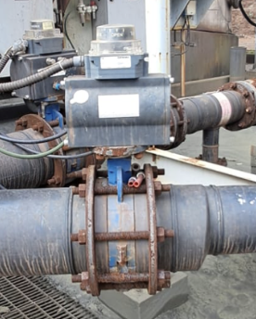
 | 3 | 0591FV115 | Válvula pneumática de descarga | PN | 1. De posse do cadeado e dispositivo de bloqueio identifique a válvula. 2. Certifique que o equipamento não esteje operando. 3.Feche a válvula de ar. 4. Colocar o cadeado e dispositivo de bloqueio. 5. Fazer teste de acionamento local (executar a tarefa). 6. Comunicar o bloqueio. | Alimentação da Solenoide |  | 1. De posse da chave do cadeado identifique a valvula. 2. Retirar o cadeado e o dispositivo de bloqueio. 3. Abrir a válvula de ar. 4. Comunicar o desbloqueio. | 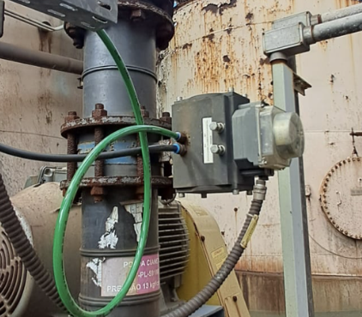
Outras Providências necessárias para conclusão do bloqueio: |  |  |  |  | Outras Providências necessárias antes de religar o Equipamento:
Operação deverá realizar a drenagem da bomba.
TIPOS DA ENERGIA DA FONTE A SER BLOQUEADA: E-elétrica H-Hidráulica T-térmico PN-pneumática M-Mecânica PO-Potencial Q-Química R- Radioativa
Elaborador: Marcelo Vicente da Cruz |  |  |  |  |  | Aprovador: Raquel Cecílio Fonseca
 |  |  |  |  |  | Validação: Anderson Alves Cunha

Início
 |  | Cadeado Individual - Cor Vermelho
 |  | Cadeado de Sistema - Cor Azul
 |  | Cadeado do Oficial de Bloqueio - Cor Verde
 |  | Cadeado de Transferência - Cor Preto

0591BP22R
 |  | Matriz para Bloqueio de Fontes de Energia |  |  |  |  | Data | 2026-03-02
 |  |  |  |  |  |  | Revisão | Rev.03
 |  | Equipamento: 0591BP22R |  |  |  |  | Área | Retomada
 |  |  |  |  |  |  | Página | 01
PROCEDIMENTOS PARA EFETIVAÇÃO DE BLOQUEIO DE FONTES DE ENERGIA |  |  |  |  |  | Engº Manut.: Raquel Cecílio Fonseca
Tipo, modelo do Equipamento ou Sistema onde será executado a atividade |  | O que bloquear |  |  | Como bloquear | Onde Bloquear |  | Como Desbloquear | FOTO DO EQUIPAMENTO BLOQUEADO
 | N° | TAG | Descrição | Tipo
Bomba de Solução - Overflow | 1 | 0591BP22R | Gaveta Extraível. | E | 1. De posse da etiqueta de bloqueio devidamente preenchida identifique a gaveta. 2. Certifique que o equipamento não esteje operando. 3.Extrair a gaveta e chicote de comando. 4. Colocar o cadeado e etiqueta de bloqueio. 5. Fazer teste de acionamento local (executar da tarefa). 6. Comunicar o Bloqueio. | CCM da Área 591. Gaveta TAG 0591BP22R |  | 1. De posse da etiqueta de bloqueio devidamente preenchida identifique a gaveta. 2. Retirar o cadeado e a etiqueta de bloqueio, 3. Inserir a gaveta e chicote de comando. 4. Comunicar o desbloqueio.
 | 2 | 0591FV114 | Válvula pneumática de sucção | PN | 1. De posse do cadeado e dispositivo de bloqueio identifique a válvula. 2. Certifique que o equipamento não esteje operando. 3.Feche a válvula de ar. 4. Colocar o cadeado e dispositivo de bloqueio. 5. Fazer teste de acionamento local (executar a tarefa). 6. Comunicar o bloqueio. | Alimentação da Solenoide |  | 1. De posse da chave do cadeado identifique a valvula. 2. Retirar o cadeado e o dispositivo de bloqueio. 3. Abrir a válvula de ar. 4. Comunicar o desbloqueio. | 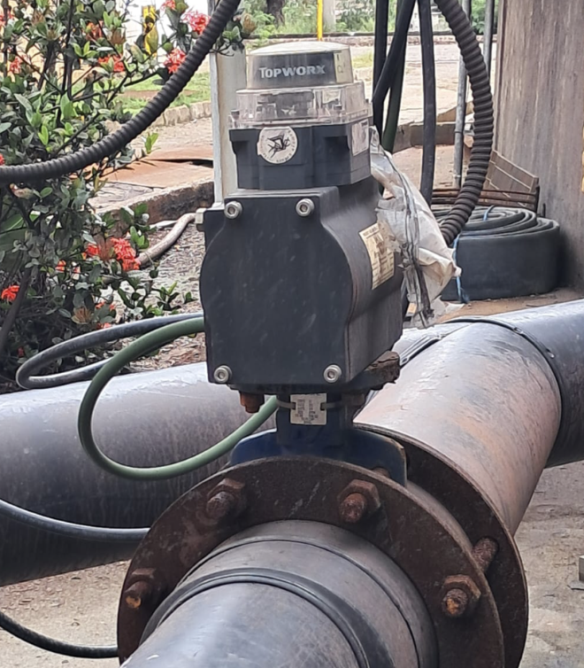
 | 3 | 0591FV116 | Válvula pneumática de descarga | PN | 1. De posse do cadeado e dispositivo de bloqueio identifique a válvula. 2. Certifique que o equipamento não esteje operando. 3.Feche a válvula de ar. 4. Colocar o cadeado e dispositivo de bloqueio. 5. Fazer teste de acionamento local (executar a tarefa). 6. Comunicar o bloqueio. | Alimentação da Solenoide |  | 1. De posse da chave do cadeado identifique a valvula. 2. Retirar o cadeado e o dispositivo de bloqueio. 3. Abrir a válvula de ar. 4. Comunicar o desbloqueio. | 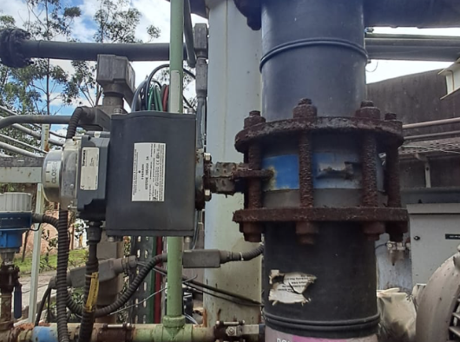
Outras Providências necessárias para conclusão do bloqueio: |  |  |  |  | Outras Providências necessárias antes de religar o Equipamento:
Operação deverá realizar a drenagem da bomba.
TIPOS DA ENERGIA DA FONTE A SER BLOQUEADA: E-elétrica H-Hidráulica T-térmico PN-pneumática M-Mecânica PO-Potencial Q-Química R- Radioativa
Elaborador: Marcelo Vicente da Cruz |  |  |  |  |  | Aprovador: Raquel Cecílio Fonseca
 |  |  |  |  |  | Validação: Anderson Alves Cunha

Início
 |  | Cadeado Individual - Cor Vermelho
 |  | Cadeado de Sistema - Cor Azul
 |  | Cadeado do Oficial de Bloqueio - Cor Verde
 |  | Cadeado de Transferência - Cor Preto

0591BP23A
 |  | Matriz para Bloqueio de Fontes de Energia |  |  |  |  | Data | 2026-03-02
 |  |  |  |  |  |  | Revisão | Rev.03
 |  | Equipamento: 0591BP23A |  |  |  |  | Área | Retomada
 |  |  |  |  |  |  | Página | 01
PROCEDIMENTOS PARA EFETIVAÇÃO DE BLOQUEIO DE FONTES DE ENERGIA |  |  |  |  |  | Engº Manut.: Raquel Cecílio Fonseca
Tipo, modelo do Equipamento ou Sistema onde será executado a atividade |  | O que bloquear |  |  | Como bloquear | Onde Bloquear |  | Como Desbloquear | FOTO DO EQUIPAMENTO BLOQUEADO
 | N° | TAG | Descrição | Tipo
Bomba de Polpa - Underflow | 1 | 0591BP023A | Gaveta Extraível. | E | 1. De posse da etiqueta de bloqueio devidamente preenchida identifique a gaveta. 2. Certifique que o equipamento não esteje operando. 3.Extrair a gaveta e chicote de comando. 4. Colocar o cadeado e etiqueta de bloqueio. 5. Fazer teste de acionamento local (executar da tarefa). 6. Comunicar o Bloqueio. | CCM da Área 591. Gaveta TAG 0591BP23A |  | 1. De posse da etiqueta de bloqueio devidamente preenchida identifique a gaveta. 2. Retirar o cadeado e a etiqueta de bloqueio, 3. Inserir a gaveta e chicote de comando. 4. Comunicar o desbloqueio.
 | 2 | 0591FV105 | Válvula pneumática de sucção | PN | 1. De posse do cadeado e dispositivo de bloqueio identifique a válvula. 2. Certifique que o equipamento não esteje operando. 3.Feche a válvula de ar. 4. Colocar o cadeado e dispositivo de bloqueio. 5. Fazer teste de acionamento local (executar a tarefa). 6. Comunicar o bloqueio. | Alimentação da Solenoide |  | 1. De posse da chave do cadeado identifique a valvula. 2. Retirar o cadeado e o dispositivo de bloqueio. 3. Abrir a válvula de ar. 4. Comunicar o desbloqueio. | 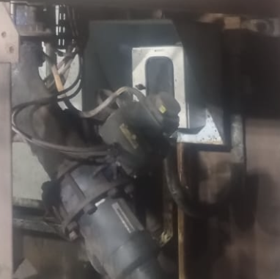
 | 3 | 0591FV109 | Válvula pneumática de descarga | PN | 1. De posse do cadeado e dispositivo de bloqueio identifique a válvula. 2. Certifique que o equipamento não esteje operando. 3.Feche a válvula de ar. 4. Colocar o cadeado e dispositivo de bloqueio. 5. Fazer teste de acionamento local (executar a tarefa). 6. Comunicar o bloqueio. | Alimentação da Solenoide |  | 1. De posse da chave do cadeado identifique a valvula. 2. Retirar o cadeado e o dispositivo de bloqueio. 3. Abrir a válvula de ar. 4. Comunicar o desbloqueio. | 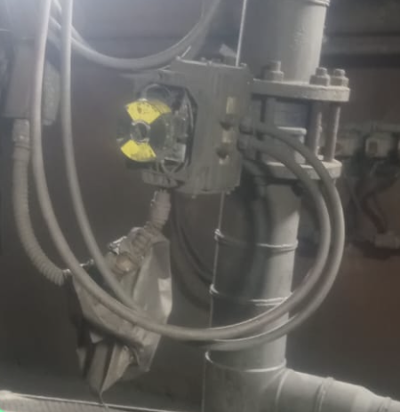
Outras Providências necessárias para conclusão do bloqueio: |  |  |  |  | Outras Providências necessárias antes de religar o Equipamento:
Operação deverá realizar a drenagem da bomba.
TIPOS DA ENERGIA DA FONTE A SER BLOQUEADA: E-elétrica H-Hidráulica T-térmico PN-pneumática M-Mecânica PO-Potencial Q-Química R- Radioativa
Elaborador: Marcelo Vicente da Cruz |  |  |  |  |  | Aprovador: Raquel Cecílio Fonseca
 |  |  |  |  |  | Validação: Anderson Alves Cunha

Início
 |  | Cadeado Individual - Cor Vermelho
 |  | Cadeado de Sistema - Cor Azul
 |  | Cadeado do Oficial de Bloqueio - Cor Verde
 |  | Cadeado de Transferência - Cor Preto

0591BP23R
 |  | Matriz para Bloqueio de Fontes de Energia |  |  |  |  | Data | 2026-03-02
 |  |  |  |  |  |  | Revisão | Rev.03
 |  | Equipamento: 0591BP23R |  |  |  |  | Área | Retomada
 |  |  |  |  |  |  | Página | 01
PROCEDIMENTOS PARA EFETIVAÇÃO DE BLOQUEIO DE FONTES DE ENERGIA |  |  |  |  |  | Engº Manut.: Raquel Cecílio Fonseca
Tipo, modelo do Equipamento ou Sistema onde será executado a atividade |  | O que bloquear |  |  | Como bloquear | Onde Bloquear |  | Como Desbloquear | FOTO DO EQUIPAMENTO BLOQUEADO
 | N° | TAG | Descrição | Tipo
Bomba de Polpa - Underflow | 1 | 0591BP023R | Gaveta Extraível. | E | 1. De posse da etiqueta de bloqueio devidamente preenchida identifique a gaveta. 2. Certifique que o equipamento não esteje operando. 3.Extrair a gaveta e chicote de comando. 4. Colocar o cadeado e etiqueta de bloqueio. 5. Fazer teste de acionamento local (executar da tarefa). 6. Comunicar o Bloqueio. | CCM da Área 591. Gaveta TAG 0591BP23R |  | 1. De posse da etiqueta de bloqueio devidamente preenchida identifique a gaveta. 2. Retirar o cadeado e a etiqueta de bloqueio, 3. Inserir a gaveta e chicote de comando. 4. Comunicar o desbloqueio.
 | 2 | 0591FV106 | Válvula pneumática de sucção | PN | 1. De posse do cadeado e dispositivo de bloqueio identifique a válvula. 2. Certifique que o equipamento não esteje operando. 3.Feche a válvula de ar. 4. Colocar o cadeado e dispositivo de bloqueio. 5. Fazer teste de acionamento local (executar a tarefa). 6. Comunicar o bloqueio. | Alimentação da Solenoide |  | 1. De posse da chave do cadeado identifique a valvula. 2. Retirar o cadeado e o dispositivo de bloqueio. 3. Abrir a válvula de ar. 4. Comunicar o desbloqueio.
 | 3 | 0591FV110 | Válvula pneumática de descarga | PN | 1. De posse do cadeado e dispositivo de bloqueio identifique a válvula. 2. Certifique que o equipamento não esteje operando. 3.Feche a válvula de ar. 4. Colocar o cadeado e dispositivo de bloqueio. 5. Fazer teste de acionamento local (executar a tarefa). 6. Comunicar o bloqueio. | Alimentação da Solenoide |  | 1. De posse da chave do cadeado identifique a valvula. 2. Retirar o cadeado e o dispositivo de bloqueio. 3. Abrir a válvula de ar. 4. Comunicar o desbloqueio.
Outras Providências necessárias para conclusão do bloqueio: |  |  |  |  | Outras Providências necessárias antes de religar o Equipamento:
Operação deverá realizar a drenagem da bomba.
TIPOS DA ENERGIA DA FONTE A SER BLOQUEADA: E-elétrica H-Hidráulica T-térmico PN-pneumática M-Mecânica PO-Potencial Q-Química R- Radioativa
Elaborador: Marcelo Vicente da Cruz |  |  |  |  |  | Aprovador: Raquel Cecílio Fonseca
 |  |  |  |  |  | Validação: Anderson Alves Cunha

Início
 |  | Cadeado Individual - Cor Vermelho
 |  | Cadeado de Sistema - Cor Azul
 |  | Cadeado do Oficial de Bloqueio - Cor Verde
 |  | Cadeado de Transferência - Cor Preto

0591PP01A
 |  | Matriz para Bloqueio de Fontes de Energia |  |  |  |  | Data | 2026-03-02
 |  |  |  |  |  |  | Revisão | Rev.03
 |  | Equipamento: 0591PP01 |  |  |  |  | Área | Retomada
 |  |  |  |  |  |  | Página | 01
PROCEDIMENTOS PARA EFETIVAÇÃO DE BLOQUEIO DE FONTES DE ENERGIA |  |  |  |  |  | Engº Manut.: Raquel Cecílio Fonseca
Tipo, modelo do Equipamento ou Sistema onde será executado a atividade |  | O que bloquear |  |  | Como bloquear | Onde Bloquear |  | Como Desbloquear | FOTO DO EQUIPAMENTO BLOQUEADO
 | N° | TAG | Descrição | Tipo
Bomba de Polpa - Vertical - Drenagem | 1 | 0591PP01A | Gaveta Extraível. | E | 1. De posse da etiqueta de bloqueio devidamente preenchida identifique a gaveta. 2. Certifique que o equipamento não esteje operando. 3.Extrair a gaveta e chicote de comando. 4. Colocar o cadeado e etiqueta de bloqueio. 5. Fazer teste de acionamento local (executar da tarefa). 6. Comunicar o Bloqueio. | CCM da Área 591. Gaveta TAG 0591PP01A |  | 1. De posse da etiqueta de bloqueio devidamente preenchida identifique a gaveta. 2. Retirar o cadeado e a etiqueta de bloqueio, 3. Inserir a gaveta e chicote de comando. 4. Comunicar o desbloqueio. | 
Outras Providências necessárias para conclusão do bloqueio: |  |  |  |  | Outras Providências necessárias antes de religar o Equipamento:

TIPOS DA ENERGIA DA FONTE A SER BLOQUEADA: E-elétrica H-Hidráulica T-térmico PN-pneumática M-Mecânica PO-Potencial Q-Química R- Radioativa
Elaborador: Marcelo Vicente da Cruz |  |  |  |  |  | Aprovador: Raquel Cecílio Fonseca
 |  |  |  |  |  | Validação: Anderson Alves Cunha

Início
 |  | Cadeado Individual - Cor Vermelho
 |  | Cadeado de Sistema - Cor Azul
 |  | Cadeado do Oficial de Bloqueio - Cor Verde
 |  | Cadeado de Transferência - Cor Preto

0591BP09
 |  | Matriz para Bloqueio de Fontes de Energia |  |  |  |  | Data | 2026-03-02
 |  |  |  |  |  |  | Revisão | Rev.03
 |  | Equipamento: 0591BP09 |  |  |  |  | Área | Retomada
 |  |  |  |  |  |  | Página | 01
PROCEDIMENTOS PARA EFETIVAÇÃO DE BLOQUEIO DE FONTES DE ENERGIA |  |  |  |  |  | Engº Manut.: Raquel Cecílio Fonseca
Tipo, modelo do Equipamento ou Sistema onde será executado a atividade |  | O que bloquear |  |  | Como bloquear | Onde Bloquear |  | Como Desbloquear | FOTO DO EQUIPAMENTO BLOQUEADO
 | N° | TAG | Descrição | Tipo
Bomba de Polpa - Vertical - Drenagem | 1 | 0591BP09 | Gaveta Extraível. | E | 1. De posse da etiqueta de bloqueio devidamente preenchida identifique a gaveta. 2. Certifique que o equipamento não esteje operando. 3.Extrair a gaveta e chicote de comando. 4. Colocar o cadeado e etiqueta de bloqueio. 5. Fazer teste de acionamento local (executar da tarefa). 6. Comunicar o Bloqueio. | CCM da Área 591. Gaveta TAG 0591BP09 |  | 1. De posse da etiqueta de bloqueio devidamente preenchida identifique a gaveta. 2. Retirar o cadeado e a etiqueta de bloqueio, 3. Inserir a gaveta e chicote de comando. 4. Comunicar o desbloqueio.
Outras Providências necessárias para conclusão do bloqueio: |  |  |  |  | Outras Providências necessárias antes de religar o Equipamento:

TIPOS DA ENERGIA DA FONTE A SER BLOQUEADA: E-elétrica H-Hidráulica T-térmico PN-pneumática M-Mecânica PO-Potencial Q-Química R- Radioativa
Elaborador: Marcelo Vicente da Cruz |  |  |  |  |  | Aprovador: Raquel Cecílio Fonseca
 |  |  |  |  |  | Validação: Anderson Alves Cunha

Início
 |  | Cadeado Individual - Cor Vermelho
 |  | Cadeado de Sistema - Cor Azul
 |  | Cadeado do Oficial de Bloqueio - Cor Verde
 |  | Cadeado de Transferência - Cor Preto

